Sheet1
빌드업방법
① | 원격 데스크톱 연결을 실행한다.
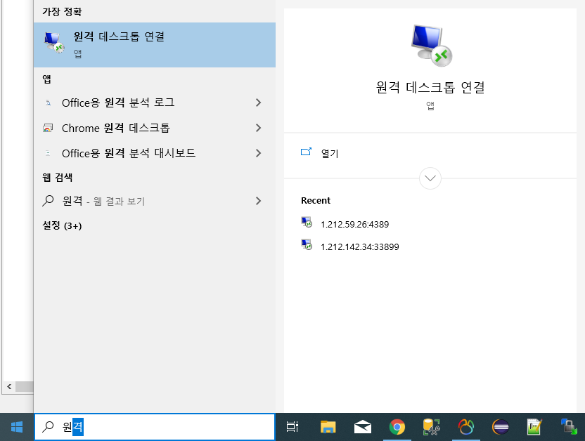

② | ip주소와 포트번호를 입력하여 연결한다.
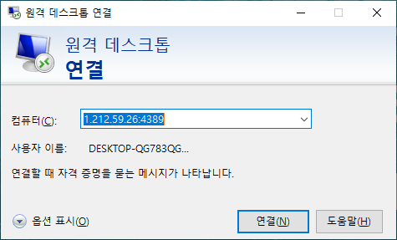

③ | TOMCAT 서비스를 종료한다.
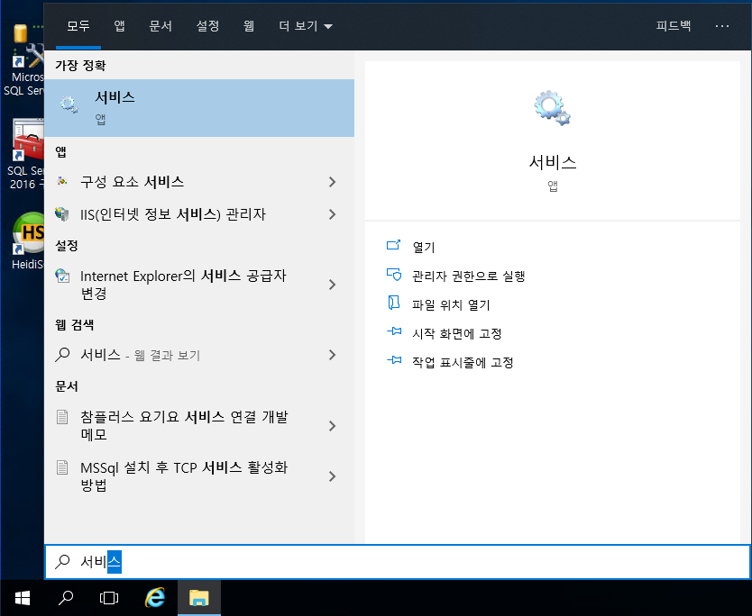
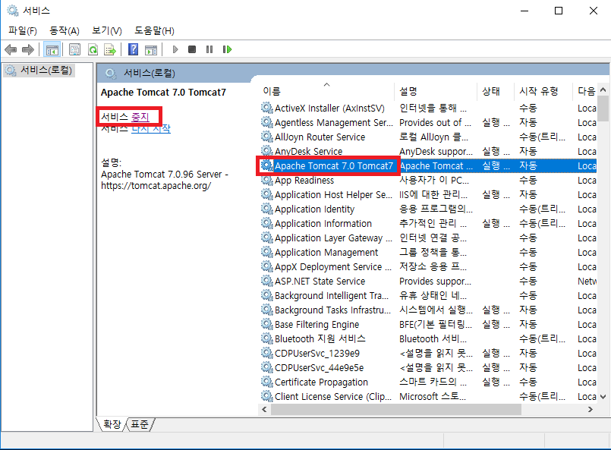

 |  | →

④ | 서버PC에서의 TOMCAT경로를 찾아가서 파일 삭제 및 미리 준비한 target/wis.office-1.0.0 폴더 파일들을 복사,붙여넣기한다.

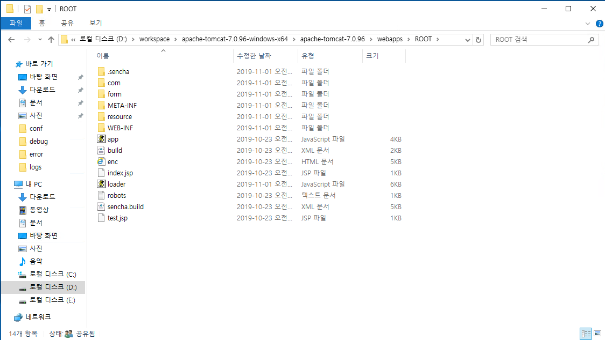

⑤ | 3번에서와 같이 tomcat 서비스를 찾아서 다시시작한다.

도원금형
 | 원격접속 IP : 1.212.59.26:4389
 | 원격접속 아이디 : administrator, 비밀번호 : dowon143@
 | TOMCAT경로 : 로컬디스크 D -> workspace -> apache-tomcat -> webapps -> ROOT

두인
 | 원격접속 IP : 1.212.142.34:33899
 | 원격접속 아이디 : administrator, 비밀번호 : dntls~~A
 | TOMCAT경로 : 로컬디스크 D -> Server -> tomcat -> webapps -> ROOT

리눅스 빌드업방법

① | WinSCP 혹은 sftp 프로그램을 설치한다.

② | sftp 접속한다.
 | (IP,Port,리눅스계정 아이디, 비밀번호가 필요하다.)
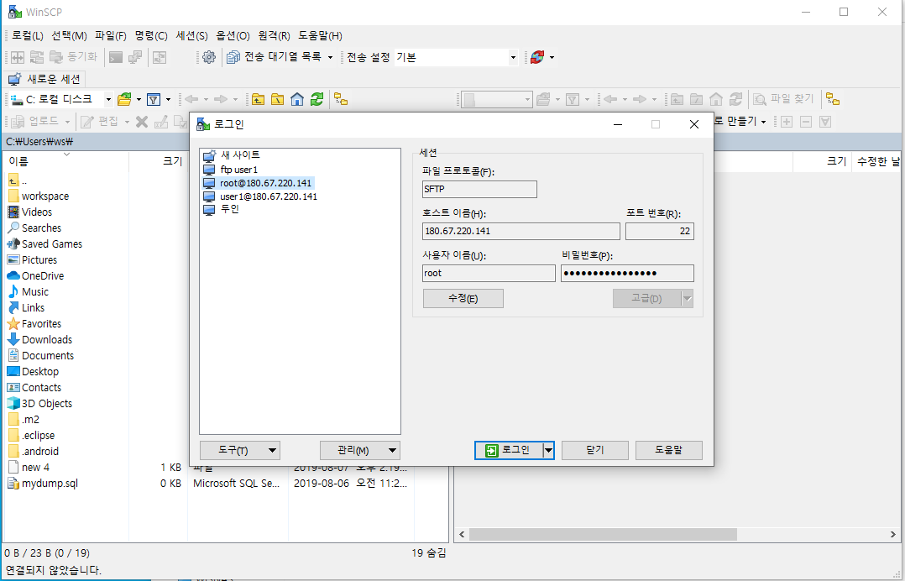

③ | 빌드업한다.
 | (왼쪽이 로컬PC , 오른쪽이 서버PC이다. 왼쪽에서 복사하여 오른쪽에 삭제 및 붙여넣기한다. )
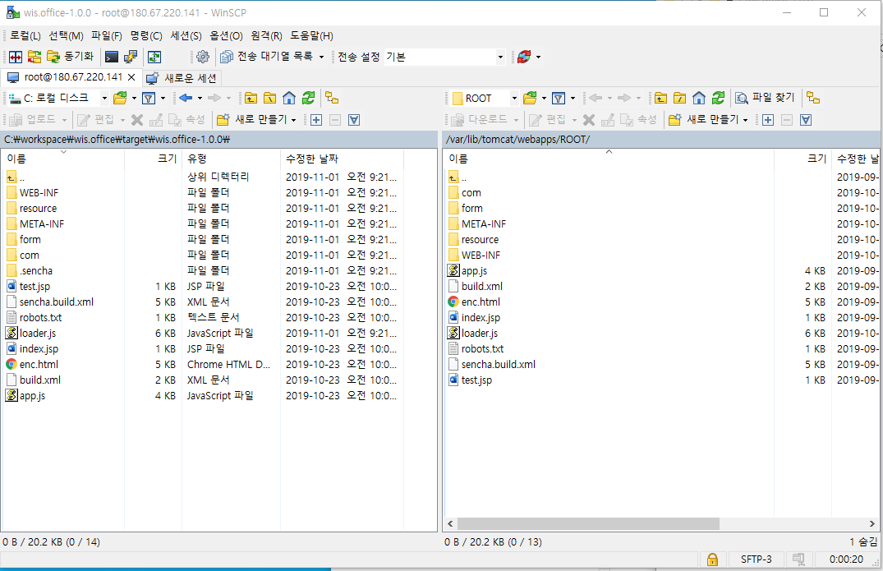

④ | 서비스를 재시작한다.
 | (이때 리눅스계정 비밀번호가 필요하다. 재시작 명령어는 service tomcat restart이다.)
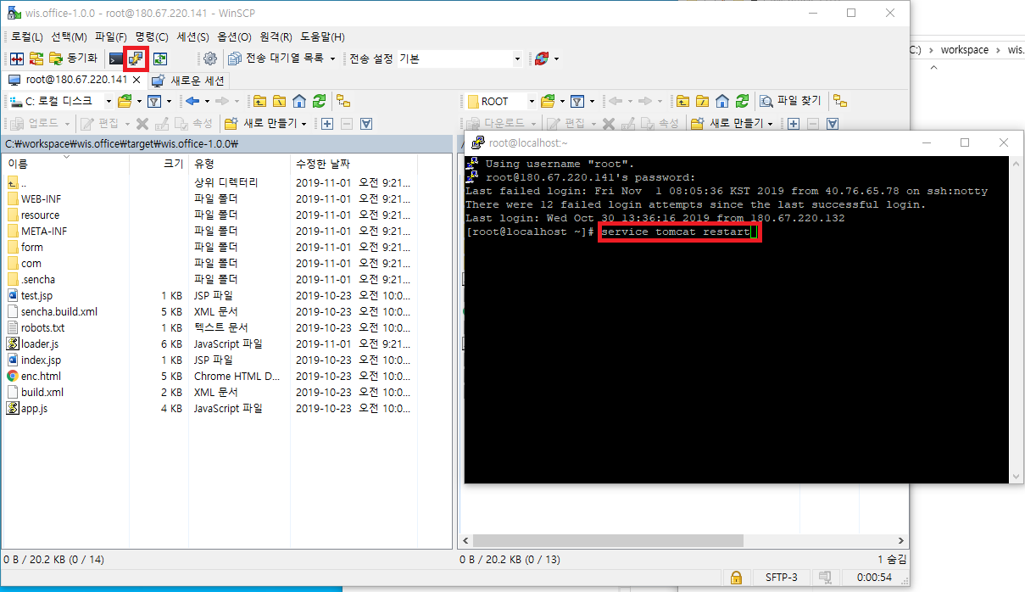

우신 서버
 | IP : 180.67.220.141, Port : 22 (21은 ftp)
 | 아이디 : root 패스워드 : dntls~~A
 | TOMCAT경로 : var/lib/tomcat/webapps/ROOT/

